Sheet1

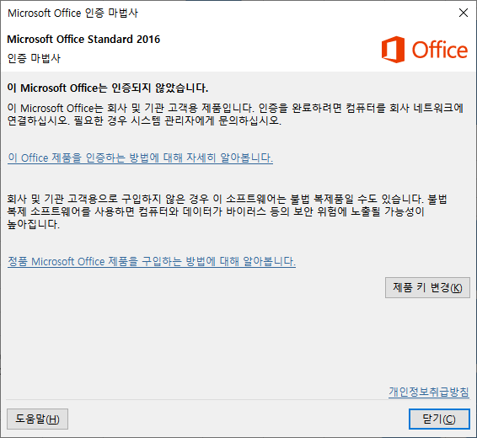
 |  |  |  |  |  |  |  |  | 넓은 열
2022-12-30 | 17:28:00 |  | 가 | 나 | 다 | 라 | 마 | 위쪽 정렬
 |  | 1 | 156.00 | 5,187 | 31100% | 1
 |  | 2.00 | 32 | 21 | 198 | 8
 |  | 3 | 1 | 3 | 8 | 45 |  |  |  | 메모위치
 |  | 4 | 21 | 8 | 8 | 1
 |  | 5 | 1 | 8 | 12 | 8 |  | 아래쪽 정렬
 |  | 6 | 5 | 32 | 8 | 3
 |  | 7 | 18 | 1 | 84 | 1
긴 행

도형과 다른 텍스트 상자

마름모 안 텍스트

차트 제목입니다.

